Ejercicio 1
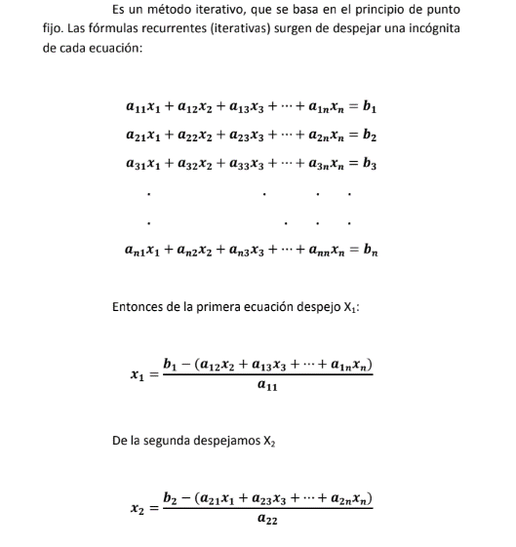
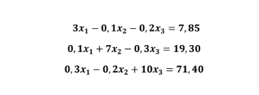
 |  |  |  |  | Metodo de Gauss-Seidel |  |  |  |  | //ES UN METODO ITERATIVO

MATRIZ: |  |  |  | Metodo Iterativo: |  |  | //PARTIMOS DE LA SOLUCION TRIVIAL 0 |  |  |  |  |  |  | Verificacion:

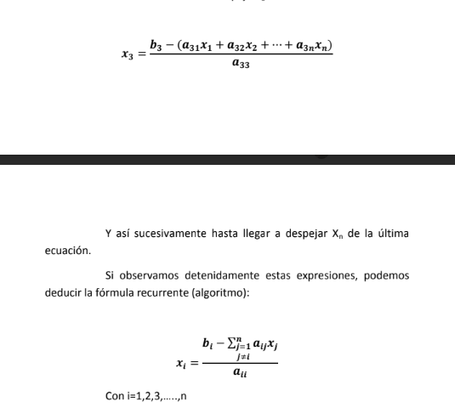
3 | -0.1 | -0.2 | 7.85 | I | X1 | |E1| | Condicion | X2 | |E2| | Condicion | X3 | |E3| | Condicion | B1= | 7.8499961209
0.1 | 7 | -0.3 | 19.3 | 0 | 0 | - | - | 0 | - | - | 0 | - | - | B2= | 19.299989187
0.3 | -0.2 | 10 | 71.4 | 1 | 2.6166666667 | 2.6166666667 | ❌​ | 2.7571428571 | 2.7571428571 | ❌​ | 7.14 | 7.14 | ❌​ | B3= | 71.399986235
 |  |  |  | 2 | 3.1845714286 | 0.5679047619 | ❌​ | 3.0257619048 | 0.26861904762 | ❌​ | 7.1166428571 | 0.023357142857 | ❌​
ERROR: | 0.001 |  |  | 3 | 3.191968254 | 0.0073968253968 | ❌​ | 3.0166479592 | 0.0091139455782 | ❌​ | 7.1049780952 | 0.011664761905 | ❌​
 |  |  |  | 4 | 3.190886805 | 0.0010814489796 | ❌​ | 3.0160423719 | 0.00060558730159 | ✅​ | 7.1045739116 | 0.00040418367347 | ✅​
 |  |  |  | 5 | 3.1908396732 | 4.7131821618E-05 | ✅​ | 3.016040499 | 1.8728862972E-06 | ✅​ | 7.1045942433 | 2.0331723356E-05 | ✅​

